상품제안서
지니큐 무선 휴대용 UV 자외선 살균 소독기 UV-600ST | 상품코드: S21282

 |  |  |  |  |  |  | 02-713-8555 | www.synergygift.co.kr
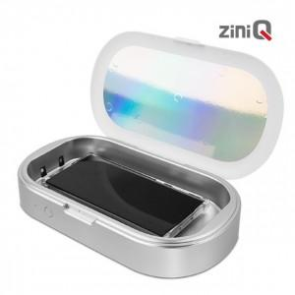

【상세/제작정보】 | 무선 UV 자외선 살균 소독기 5분내 급속 살균 덮개 열림 감지 탑재 보조 배터리 기능

【인쇄/포장옵션】 | 레이저, 풀칼라 / 포장지포장

【공급단가】 | 수량 | 50~ | 100~ | 500~ | 1,000~ | 2,000~
*VAT별도 | 단가 | 15,340원 | 14,770원 | 14,200원 | 13,630원 | 13,290원

【상품 URL】 | https://www.synergygift.co.kr:443/src/goods_detail.php?gdno=21282

